Hoja1
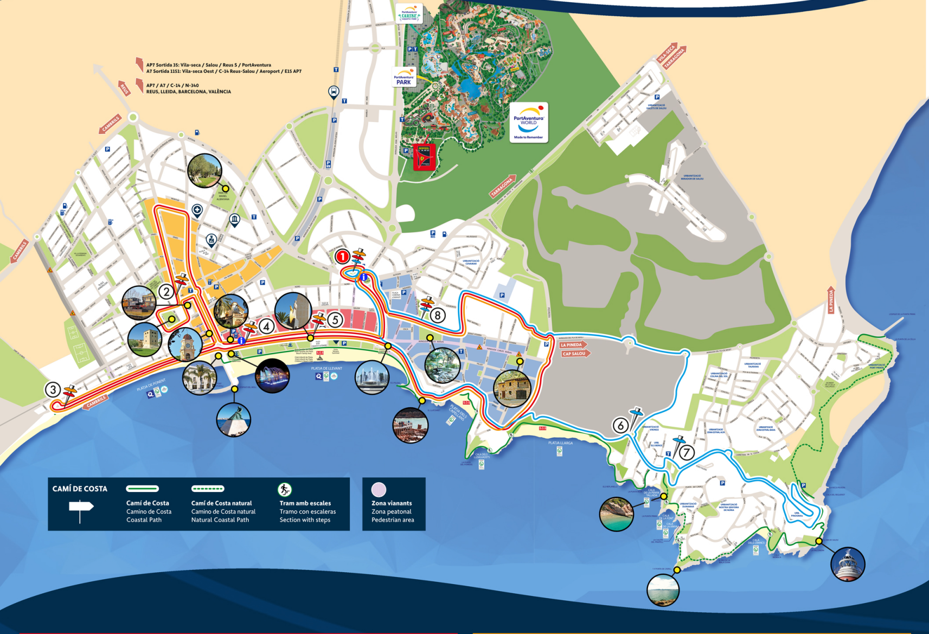
TREN TURÍSTIC - TREN TURÍSTICO - TOURIST TRAIN - TRAIN TOURISTIQUE
28/03/2026 - 30/03/2026 // 04/04/2026 - 05/04/2026

 | Parada / Stop / Arrêt | L1 |  |  |  |  |  |  |  | L1 BIS

 | 1. Plaça Europa | 10:00:00 | 11:14:00 | 12:28:00 | 13:42:00 | 14:56:00 | 16:10:00 | 17:24:00 | 18:38:00 | - | 10:37:00 | 11:51:00 | 13:05:00 | 14:19:00 | 15:33:00 | 16:47:00 | 18:01:00 | 19:15:00
 | 2. Torre Vella | 10:14:00 | 11:28:00 | 12:42:00 | 13:56:00 | 15:10:00 | 16:24:00 | 17:38:00 | 18:52:00 | - | 10:51:00 | 12:05:00 | 13:19:00 | 14:33:00 | 15:47:00 | 17:01:00 | 18:15:00 | -
 | 3. Venus | 10:31:00 | 11:45:00 | 12:59:00 | 14:13:00 | 15:27:00 | 16:41:00 | 17:55:00 | 19:09:00 | - | 11:08:00 | 12:22:00 | 13:36:00 | 14:50:00 | 16:04:00 | 17:18:00 | 18:32:00 | -
 | 4. Port | 10:40:00 | 11:54:00 | 13:08:00 | 14:22:00 | 15:36:00 | 16:50:00 | 18:04:00 | 19:18:00 | 10:03:00 | 11:17:00 | 12:31:00 | 13:45:00 | 14:59:00 | 16:13:00 | 17:27:00 | 18:41:00 | -
 | 5. Jaume I | 10:45:00 | 11:59:00 | 13:13:00 | 14:27:00 | 15:41:00 | 16:55:00 | 18:09:00 | 19:23:00 | 10:08:00 | 11:22:00 | 12:36:00 | 13:50:00 | 15:04:00 | 16:18:00 | 17:32:00 | 18:46:00 | -
 | 8. Parc de Salou | 10:59:00 | 12:13:00 | 13:27:00 | 14:41:00 | 15:55:00 | 17:09:00 | 18:23:00 | - | 10:22:00 | 11:36:00 | 12:50:00 | 14:04:00 | 15:18:00 | 16:32:00 | 17:46:00 | 19:00:00 | -

 | Parada / Stop / Arrêt |  |  | L2

 | 1. Plaça Europa |  |  | 10:05:00 | 11:03:00 | 12:01:00 | 12:59:00 | 13:57:00 | 14:55:00 | 15:53:00 | 16:51:00 | 17:49:00 | 18:47:00 | 19:45:00
 | 6. Replanells |  |  | 10:18:00 | 11:16:00 | 12:14:00 | 13:12:00 | 14:10:00 | 15:08:00 | 16:06:00 | 17:04:00 | 18:02:00 | 19:00:00 | -
 | 7. Ginesta |  |  | 10:33:00 | 11:31:00 | 12:29:00 | 13:27:00 | 14:25:00 | 15:23:00 | 16:21:00 | 17:19:00 | 18:17:00 | 19:15:00 | -
 | 8. Parc de Salou |  |  | 10:46:00 | 11:44:00 | 12:42:00 | 13:40:00 | 14:38:00 | 15:36:00 | 16:34:00 | 17:32:00 | 18:30:00 | 19:28:00 | -

 | Adults / Adultos (+ 12) |  |  |  | 6 € |  |  |  |  | 4 € *no electric scooters
 | Nens / Niños / Children / Enfants (4-12) |  |  |  | 4 € |  |  |  |  | * Grups diversitat / Colectivos diversidad
 | Sénior (+ 65) |  |  |  | 4 € |  |  |  |  | Disabled groups / Groupes handicapés
 | Familiar (2 adults/os + 1 nen/niño) |  |  |  | 15 € |  |  |  |  | 2,5 € (cada 10 persones/as, 1 monitor gratis)
 | (2 adults + 1 child/enfant) |  |  |  | (+ 3 € nen/niño/child/enfant extra) |  |  |  |  | 2,5 € (10 people/personnes, 1 guide free/gratuit)

 | - No es permet baixar i tornar a pujar amb el mateix bitllet / No se permite bajar y volver a subir con el mismo billete.
 | Getting off and on again with the same ticket is not allowed / Descendre et remonter avec le même ticket n'est pas autorisé.
 | - El tren disposa d'un espai habilitat on l'usuari pot pujar amb la seva cadira de rodes (segons disponibilitat).
 | El tren dispone de un espacio habilitado donde el usuario puede subir con su silla de ruedas (según disponibilidad).
 | The train has a designated space for wheelchair users (subject to availability) / Le train dispose d'une place réservée pour fauteils roulants (selon disponibilité).
 | - Els cotxets de nens s'hauran de plegar i col.locar en una cistella habilitada / Los cochecitos de niños deberan ir plegados y colocados en una cesta habilitada.
 | Pushchairs must be folded and placed in the basket available for that purpose / Les pousettes doivent être pliées et placées dans le panier prévu à cet effet.

RECORREGUT / RECORRIDO / ITINERARY / ITINÉRAIRE

